ラウンドワン 利用可能店舗
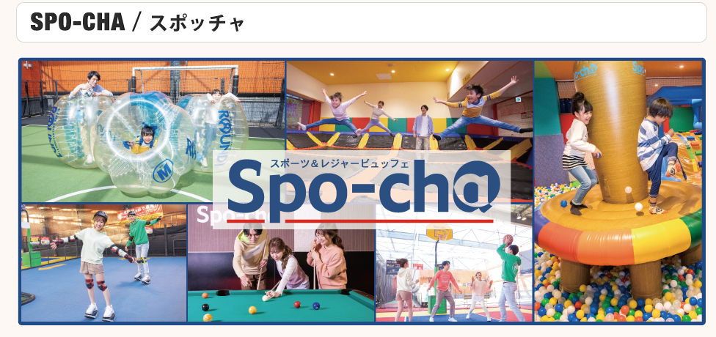
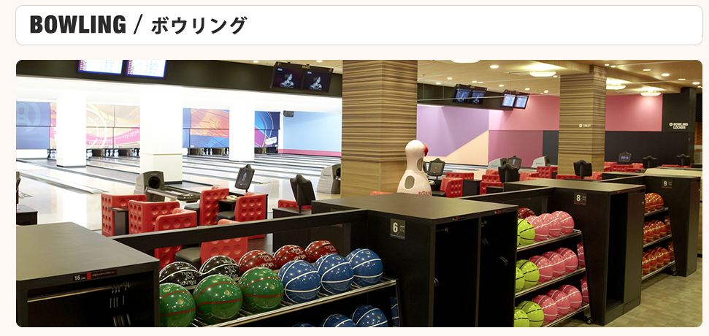
別紙 株式会社ラウンドワンジャパン 割引利用券 利用可能店舗一覧 （使用期間 7/1～8/7 、 8/17～9/30）

※ セルがグレーの店舗はスポッチャ併設店舗 （事前にWEBにて時間指定ご予約がお勧めです。スタジアムと表記されている店はスポッチャ併設です。） |  |  |  |  | 丸全昭和運輸健康保険組合

NO | 都道府県 | 店舗名 | 郵便番号 | 住所 | 電話
1 | 北海道 | ラウンドワンスタジアム札幌・白石本通店 | 003-0027 | 札幌市白石区本通16丁目北1番50号 | 011-865-8051
2 | 宮城県 | ラウンドワン仙台苦竹店 | 983-0036 | 仙台市宮城野区苦竹1丁目7番10号 | 022-788-2581
3 | 福島県 | ラウンドワンスタジアム郡山店 | 963-8801 | 郡山市向河原町4番55号 | 024-941-3191
4 | 長野県 | ラウンドワンスタジアム長野店 | 381-0038 | 長野市大字東和田827番地 | 026-254-5801
5 | 栃木県 | ラウンドワンスタジアム宇都宮店 | 321-0102 | 宇都宮市江曽島町2072-1 | 028-614-8171
6 | 埼玉県 | ラウンドワン大宮店 | 330-0802 | さいたま市大宮区宮町4丁目90番地7 | 048-658-5666
7 |  | ラウンドワンスタジアム朝霞店 | 351-0014 | 朝霞市膝折町2丁目16-10 | 048-450-1822
8 |  | ラウンドワンスタジアム上尾店 | 362-0011 | 上尾市大字平塚917番地1 | 048-778-3411
9 |  | ラウンドワンスタジアムさいたま・栗橋店 | 349-1105 | 久喜市小右衛門192-1 | 0480-55-0831
10 |  | ラウンドワンスタジアムららぽーと新三郷店 | 341-0009 | 三郷市新三郷ららシティ3丁目1-1ららぽーと新三郷店2階20000番 | 048-950-7501
11 |  | ラウンドワンさいたま・鴻巣店 | 365-0062 | 鴻巣市箕田3163番7 | 048-595-2001
12 |  | ラウンドワンスタジアム所沢店 | 359-1116 | 所沢市東町5-22 所沢トコトコスクエア 6階 | 04-2940-8631
13 | 千葉県 | ラウンドワン市原店 | 290-0069 | 市原市八幡北町三丁目5番1 | 0436-44-8801
14 |  | ラウンドワン習志野店 | 275-0023 | 習志野市芝園1丁目4番5号 | 047-408-1901
15 |  | ラウンドワンスタジアムアリオ柏店 | 277-0922 | 柏市大島田1丁目6番地1 | 04-7190-1201
16 | 東京都 | ラウンドワン南砂店 | 136-0076 | 江東区南砂6丁目7番15号トピレックプラザ | 03-5617-6911
17 |  | ラウンドワンスタジアムダイバーシティ東京プラザ店 | 135-0064 | 江東区青海1丁目1番10号ダイバーシティ東京プラザ6階 | 03-3527-8491
18 |  | ラウンドワンスタジアム板橋店 | 174-0044 | 板橋区相生町16番13号 | 03-5922-3521
19 |  | ラウンドワン池袋店 | 170-0013 | 豊島区東池袋一丁目14番1号池袋スクエア | 03-5928-0221
20 |  | ラウンドワン町田店 | 194-0022 | 町田市森野1-13-14 | 042-710-0091
21 | 神奈川県 | ラウンドワン横浜西口店 | 220-0005 | 横浜市西区南幸2-8-16 | 045-412-0880
22 |  | ラウンドワンスタジアム川崎大師店 | 210-0821 | 川崎市川崎区殿町1-5-1 | 044-270-1541
23 |  | ラウンドワン横浜綱島店 | 222-0001 | 横浜市港北区樽町2-6-40 T-PLATZ | 045-533-6151
24 | 愛知県 | ラウンドワンスタジアム中川1号線店 | 454-0859 | 名古屋市中川区法蔵町２丁目 23番 | 052-665-5353
25 |  | ラウンドワン千種店 | 464-0859 | 名古屋市千種区新栄3-20-17タイホウ千種駅南ビル8階 | 052-238-1615
26 |  | ラウンドワンスタジアム名古屋西春店 | 481-0035 | 北名古屋市宇福寺神明15番地 | 0568-26-4001
27 |  | ラウンドワンスタジアムイーアス春日井店 | 486-0842 | 春日井市六軒屋町東丘22 | 0568-86-1600
28 |  | ラウンドワンスタジアム半田店 | 475-0828 | 半田市瑞穂町6丁目7番地の8 | 0569-25-7351
29 | 静岡県 | ラウンドワン富士店 | 417-0024 | 富士市八代町4番15号 | 0545-51-3636
30 | 滋賀県 | ラウンドワンスタジアム浜大津アーカス店 | 520-0041 | 大津市浜町2番1号浜大津アーカス4F | 077-526-8722
31 | 京都府 | ラウンドワンスタジアム京都伏見店 | 612-8387 | 京都市伏見区下鳥羽平塚町１３１ | 075-622-9911
32 | 兵庫県 | ラウンドワン三宮店 | 651-0088 | 神戸市中央区小野柄通6-1-17 | 078-252-7200
33 |  | ラウンドワン加古川店 | 675-0021 | 加古川市尾上町安田325番地の6 | 079-429-2513
34 |  | ラウンドワン姫路飾磨店 | 672-8035 | 姫路市飾磨区中島1丁目254番地 | 079-243-1830
35 | 大阪府 | ラウンドワンスタジアム城東放出店 | 536-0003 | 大阪市城東区今福南3-4-38 | 06-6936-0100
36 |  | ラウンドワンスタジアム高槻店 | 569-0036 | 高槻市辻子3丁目6番4号 | 072-672-9933
37 |  | ラウンドワンスタジアム堺駅前店 | 590-0985 | 堺市戎島町4-44-3 | 072-222-0120
38 |  | ラウンドワンスタジアム千日前店 | 542-0076 | 大阪市中央区難波1丁目3番1号 | 06-4708-2600
39 | 奈良県 | ラウンドワンスタジアム奈良ミ・ナーラ店 | 630-8012 | 奈良市二条大路南1-3-1ミ・ナーラ 5階 | 0742-32-3900
40 | 岡山県 | ラウンドワンスタジアム岡山妹尾店 | 701-0205 | 岡山市南区妹尾3413番地1 | 086-282-8851
41 | 福岡県 | ラウンドワンスタジアム小倉店 | 803-0801 | 北九州市小倉北区西港町15-65 | 093-562-8805
42 |  | ラウンドワンスタジアム博多・半道橋店 | 812-0897 | 福岡市博多区半道橋2丁目2番8号 | 092-475-6611
43 | 大分県 | ラウンドワンスタジアム大分店 | 870-0921 | 大分市萩原2丁目13-17 | 097-573-2800

